فصبا
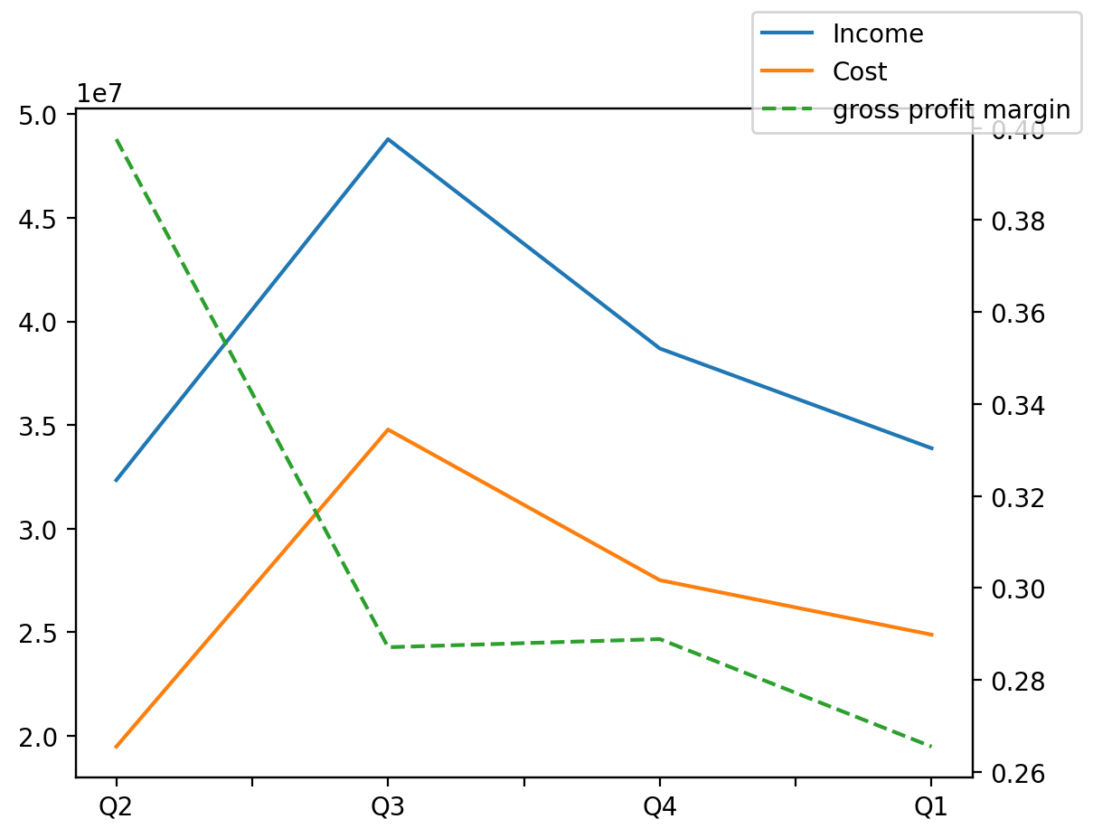
1402/09/30 | Q1 | Q2 | Q3 | Y | Q4 | Q3 / Q2 | Q4 / Q3 | Q1 / Q4
درآمد های عملیاتی | 33882099 | 32343431 | 48790734 | 142466787 | 38692860 | 0.50852066375 | -0.20696294505 | -0.12433200854
بهای تمام شده | -24887363 | -19484818 | -34783035 | -99378354 | -27516141 | 0.78513522682 | -0.20892064192 | -0.095535852938
سود(زیان)ناخالص | 8994736 | 12858613 | 14007699 | 43088433 | 11176719 | 0.089363137377 | -0.20210171564 | -0.19522571875
هزینه های عمومی اداری فروش | -2546766 | -554865 | -847697 | -3008804 | -1179850 | 0.52775359772 | 0.39182986374 | 1.1585506632
سود(زیان)عملیاتی | 6233824 | 13509303 | 13270891 | 41523126 | 10845711 | -0.017647986724 | -0.18274432365 | -0.42522680164
سایر درآمدهای غیر عملیاتی | 781520 | 26039 | 96207 | 961405 | 834749 | 2.6947271401 | 7.6765931793 | -0.063766473515
سود(زیان)خالص | 6702329 | 13351520 | 13199990 | 39905482 | 9591208 | -0.011349269596 | -0.27339278287 | -0.30120074552
مواد مستقیم مصرفی | 20678714 | 19600520 | 24272441 | 84327546 | 35470326 | 0.23835699257 | 0.46134152721 | -0.41701370323
سربارتوليد | 4131095 | 5736072 | 7298782 | 14762528 | -2417319 | 0.27243556218 | -1.3311948487 | -2.7089573201

